プロジェクト計画書①『申込様式1-1』
プロジェクト計画書① |  |  | 作成日 令和 〇年 〇月 〇日

☆この書類は面談にかかる時間を短縮するために利用いたします。
本書類はお返しできませんので、あらかじめご了承ください。
☆この書類に代えて、ご自身で作成された計画書をご提出いただいても結構です。
学校名
チーム名
代表者名
選択したプロジェクト
プロジェクト名

1.事業の目的及び動機（この事業をやりたいと思った背景や必要性など） |  |  |  | 4.事業・サービス内容 ※図でも文章でも結構です。

2.チームの紹介（部活動、委員会、特技、趣味、保有している資格など） |  |  |  | 5.目標と成果
氏名（漢字） | 氏名（カナ） | チームでの役割 | プロフィール
 |  | リーダー
 |  | サブリーダー兼研究員
 |  | 研究アシスタント
 |  | 会計責任者 業者営業
 |  | 顧問（教員）

3.想定しているプロジェクト期間（0.5年～2.5年） |  |  |  | 6.必要な準備金と使用の大まかな内容

 |  |  |  |  | 申込様式1-1

プロジェクト計画書①『申込様式1-1』 (記入例)
プロジェクト計画書① |  |  | 作成日 令和 〇年 〇月 〇日

☆この書類は面談にかかる時間を短縮するために利用いたします。
本書類はお返しできませんので、あらかじめご了承ください。
☆この書類に代えて、ご自身で作成された計画書をご提出いただいても結構です。
学校名 |  |  | 福井科学高等学校
チーム名 |  |  | チョーク Lab
代表者名 |  |  | 福井 太郎
選択したプロジェクト |  |  | 地域や社会の問題解決を目指す
プロジェクト名 |  |  | 廃チョークを歯磨き粉へ

1.事業の目的及び動機（この事業をやりたいと思った背景や必要性など） |  |  |  | 4.事業・サービス内容 ※図でも文章でも結構です。
学校生活の中で必ず出る短くなったチョークの再利用は古くからの課題であり、多くの学校やその他研究者が研究を進めている。しかしながら、チョークをチョークに再生したり、その他絵具、植物の肥料にする研究は多くあるが、チョークを歯磨き粉などの日用品や医薬品に再利用する研究についてはあまり目にしない。チョークの主成分は炭酸カルシウム又は硫酸カルシウム（石膏）である。特に近年はホタテの貝殻から作られた炭酸カルシウムのチョークが流行している。ホタテ貝も日本では収穫量が多いことから貝殻がそのまま廃棄されることが多く社会的な課題となっていた。それをチョークに再利用することで解決につながっている。私の学級では、1ヶ月に約20本のチョークが使われ、グラム数に換算すると約〇グラム、年間で〇キロにもなって可燃ごみで廃棄されている。これを日用品や医薬品に再利用できれば、多くの人々の幸せやSDGｓにつながると考える。日用品や医薬品と言っても範囲が広すぎるため、まずは私を含むほとんどの人々が毎日使用している「歯磨き粉」への再利用→製品化を目指したい。 毎日使うということはそれだけ需要があるということであり、学校から出るチョークの廃棄も相当量あるため需要と供給のバランスも問題ないと考える。一方、誰もあまりやっていない（やりたがらない？）ということは、それだけ課題も多く難しいということであるが、今後の企業との協働（仮説と検証）でその課題を一つずつ解決し、最終的には製品化につなげたい。 |  |  |  | 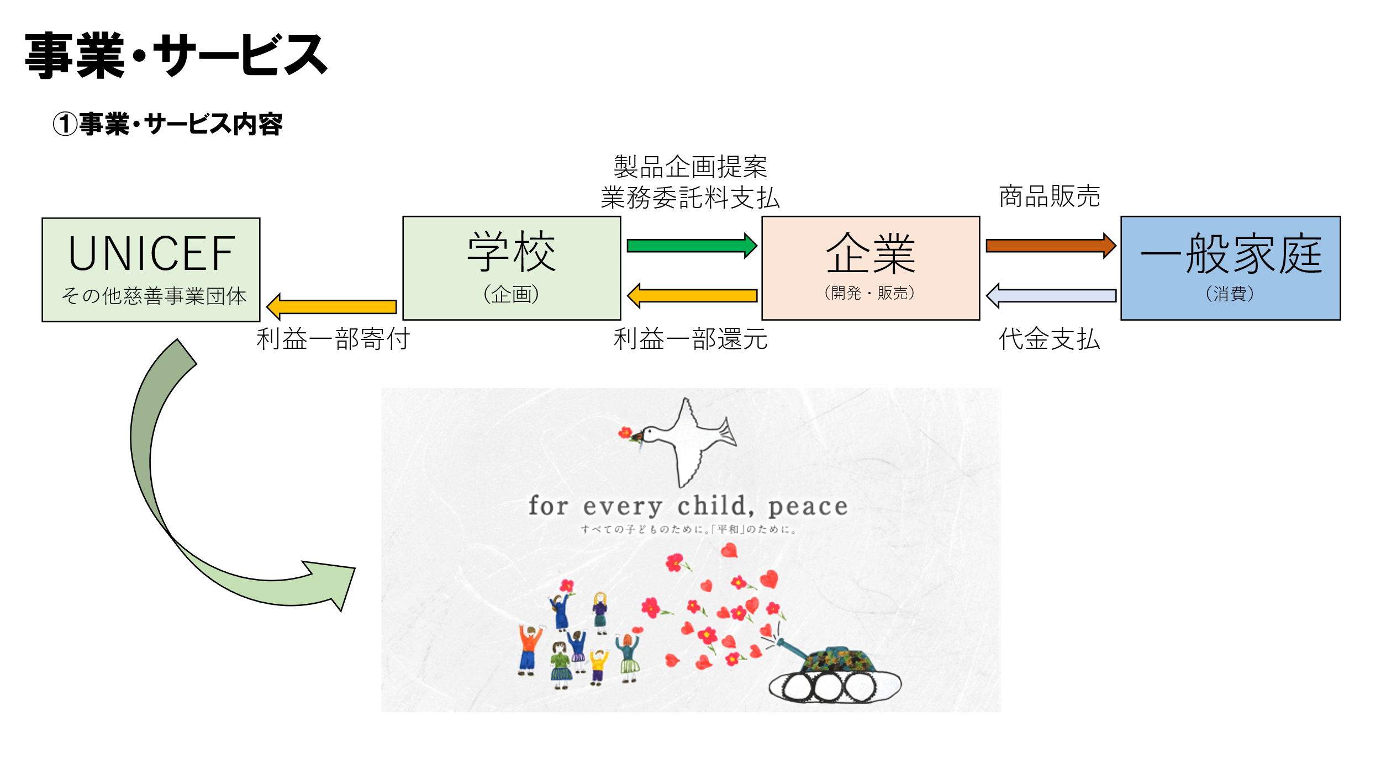 ■事業・サービス内容 …小中高で出る短くなった廃チョークを歯磨き粉に再利用して一般消費者に販売する。 ＜企画提案＞ 福井科学高等学校 ↓開発委託 ＜製品開発＞ ○×開発研究所（候補） ↓販売委託 ＜商品販売＞ 〇×商事（候補）

2.チームの紹介（部活動、委員会、特技、趣味、保有している資格など） |  |  |  | 5.目標と成果
氏名（漢字） | 氏名（カナ） | チームでの役割 | プロフィール | 外部企業と協働開発することを通して社会人として必要なビジネススキル、マナーの習得、職業観の育成を前提とし、最終的な目標は廃チョークを歯磨き粉へ再利用し、SDGｓにつなげて全世界の環境と人々のより良い生活（幸福）を実現することである。 成果物は安価な歯磨き粉であり、その歯磨き粉とそれを販売して得た利益の一部をUNICEFへ募金する。実現のための各フェーズごとの目標とアクションプランは別紙スケジュールに記載。
福井 太郎 | フクイ タロウ | リーダー | サッカー部主将、学業では数学や化学が得意。
福井 次郎 | フクイ ジロウ | サブリーダー兼研究員 | 科学研究部所属、学級委員長、得意科目は物理。
福井 三郎 | フクイ サブロウ | 研究アシスタント | サッカー部所属、物理化学は得意ではないが研究に関心あり。
福井 花子 | フクイ ハナコ | 会計責任者 業者営業 | 情報処理部に所属、R6.7日商簿記2級取得済
福井 四郎 | フクイ シロウ | 顧問（教員） | 担当科目理科（物理・化学）

3.想定しているプロジェクト期間（0.5年～2.5年） |  |  |  | 6.必要な準備金と使用の大まかな内容
1年間 |  |  |  | 200,000円 ※企業への開発協力金、開発に必要な材料費、販売費

 |  |  |  |  | 申込様式1-1

